Sheet1
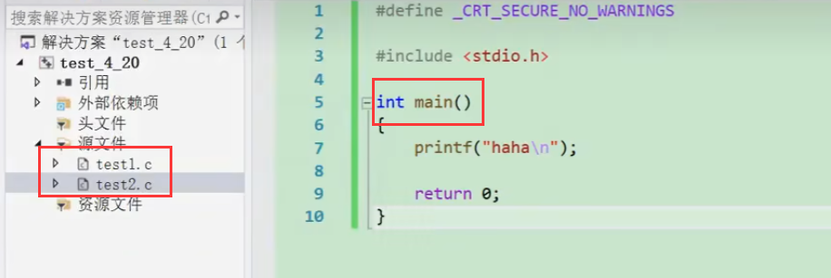

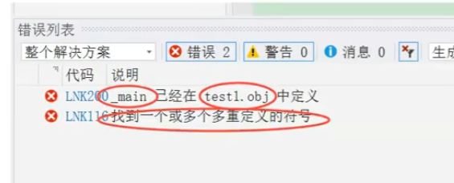

要在第二个源文件中编main函数的时候，记得把之前的main注释掉

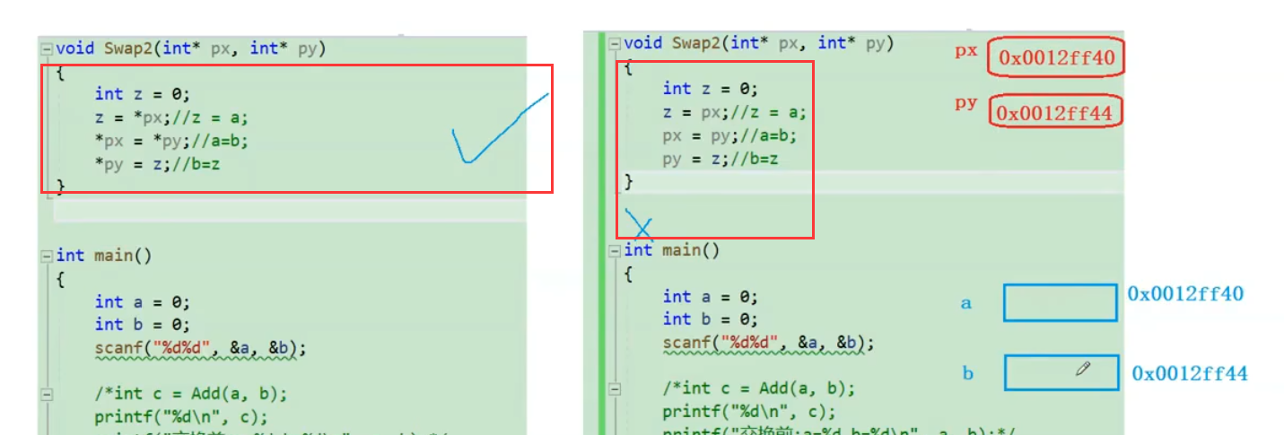

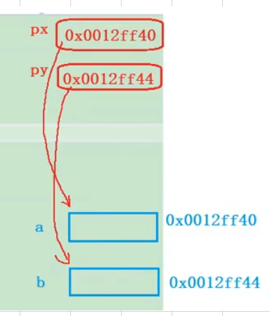
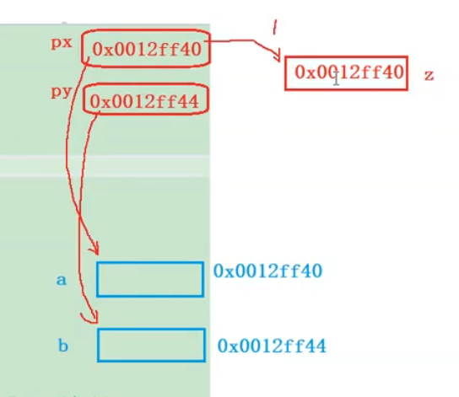
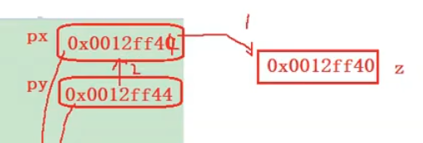
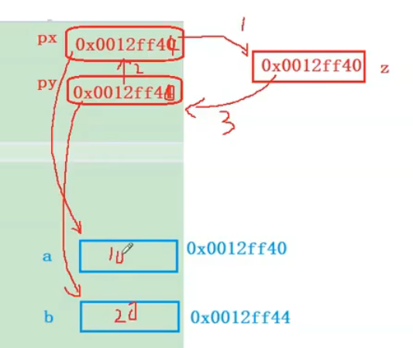

 | 直到这里，指针40和44交换了，但是里面的东西还是没变，相当于把土地门口的指示牌号换了而已

 | 但是左手第一块还是住的10，左手第二块住的还是20

 | 用*交换指针的方式相当于直接把土地上的房子拔起来给换了

